Чек-лист" Корзина"
Проект |  | Onliner
Дата |  | 2023-06-08
Номер сборки |  | 1.0
Тестировщик |  | Barchuk Ulyana
Тестовая среда |  | Windows 11 Version 22H2 Google Chrome103.0.5060.134
Проверка | Результат |  | Комментарии
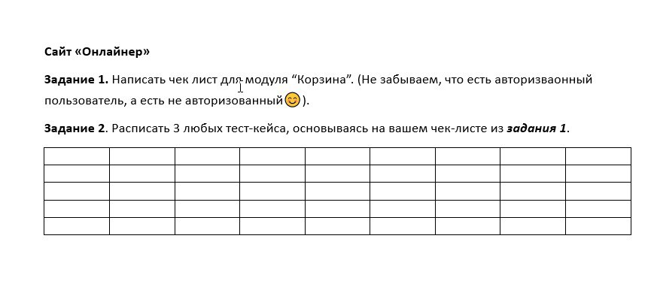
Провермяем модуль "Корзина" |  | Выберете результат ( Passed , Failed)
Добовляется товар в корзину при нажатии кнопки "В корзину" |  | Passed
Изменение количетсва при нажатии на - |  | Failed
Изменение количества при вводе цифры с клавиатуры
Изменение количетсва при нажатии на +
Появляется модальное окно справа о добавлении товара в корзину;
Отображается ли в корзине выбранный товар, его количество, цена и итоговая стоимость
Удаление товара
Обновление итоговой стоимости товара при его удалении
Обновление суммы при добавлении нового товара
Обновление итоговой стоимости товара при изменении количества
Перенаправление пользователя на страницу оформления заказа после нажатия на кнопку " Перейти к оформлению"
Для авторизированных пользователей:
Система требует необходимую информацию для оформления заказа( контактные данные, адрес и т.д)
Работает функция сохранения информации для последующих заказов
Предлагает ли сайт пользователю разные способы оплаты и доставки
Для неавторизированных пользователей:
Система требует необходимую информацию для оформления заказа( контактные данные, адрес и т.д)
Получает ли пользователь смс с кодом подтверждения после введения мобильного номера
Предлагает ли сайт пользователю разные способы оплаты и доставки
Изображение и наименование товара кликабельны и ведут на страницу товара
После завершения оформления товара корзина очищается

